Instructie
 | Instructie voor het instrument LEERAS (360 graden view)

Inleiding en doel van het instrument LEERAS | De LEERAS is een hulpmiddel om de student (leraar in opleiding) een beeld te geven van zijn bekwaamheden op niveau 1, 2, 3 en 4 tijdens het werkplekleren. Tot en met studiejaar 2018-2019 stonden de competenties centraal. Vanaf studiejaar 2019-2020 zijn de leerresultaten het uitgangspunt; hier wordt een student vanaf dit studiejaar ook op beoordeeld. Het instrument dient ingevuld te worden door de student zelf en de betrokken werkplekbegeleider (WPB). Deze LEERAS levert gegevens op waarmee de student zijn eigen beeld over zijn handelen als leraar in opleiding af kan zetten tegen het beeld van de direct betrokkenen WPB. De student reflecteert op de uitkomsten. Als er grote verschillen zijn tussen het beeld van de WPB en van de student zelf, vindt in ieder geval een gesprek plaats. Dit gesprek helpt de student bij zijn/haar reflectie. De ingevulde leeras kan helpen om de ontwikkelpunten nog specifieker in beeld te brengen.

Hoe te gebruiken | De LEERAS bestaat uit een scorelijst. De scorelijsten bestaan uit leerresultaten ingedeeld per beroepstaak. Iedere betrokkene vult op betreffend tabblad zijn naam in. Tevens vult hij bij iedere indicator een score in door middel van de keuzepijl (een score van 1 t/m 4). Deze dienen door student en WPB afzonderlijk ingevuld te worden. De scorelijsten zijn per tabblad te vinden. Ben je student dan vul je de scorelijst in het groene tabblad in (kolom C). Bent u werkplekbegeleider dan vult u de scorelijst op het blauwe tabblad (kolom C) in. Als u een score hebt ingevuld, wijzigt de cel van donkerblauw naar wit en wordt uw score zichtbaar. De scorelijsten berekenen het gemiddelde van de scores. Deze gemiddelde cijfers worden overgebracht naar het totaaloverzicht (cumulatief). Zo ontstaat een totaalbeeld van de scores van de student en WPB. In tabblad 'LEERAS' is af te lezen hoe de afzonderlijke betrokkenen gescoord hebben op het handelen van de student als leraar in opleiding. Dit beeld gebruikt de student om het POP/LWP te maken en in te zetten bij het Criterium Gericht Interview tijdens het CGI/assessment. LET op: uw scores worden pas adequaat verwerkt indien u op alle indicatoren gescoord hebt (er zijn dan in de kolom score geen donkerblauwe cellen meer) . De student vult als eerste dit bestand in, vervolgens mailt hij deze door aan de WPB, de WPB mailt het volledig ingevulde bestand retour aan de student. De 'T' staat voor TUSSENTIJDS (dit geldt alleen voor jaar 2, 3 en 4). De student vult dan halverwege de stage 'St. 2/3/4 (T)' in. De WPB vult dan halverwege de stage 'WPB 2/3/4 (T)' in. De 'E' staat voor EIND (dit geldt voor jaar 1, 2, 3 en 4). De student vult tegen het einde van de stage 'St. 1 (E)' in. De WPB vult dan tegen het eind van de stage 'WPB (E)' in Bij het invullen van namen van personen hoeven alleen de groen en blauw gearceerde cellen ingevuld te worden, de namen worden automatisch overgenomen op de andere tabladen waar dat van toepassing is.

De scorelijst | Iedere indicator dient gescoord te worden met een cijfer 1, 2, 3 of 4.

 | Gebruik 4-punt schaal | 1
 | 1 Doe ik helemaal niet | 2
 | 2 Doe ik soms | 3
 | 3 Doe ik vaak | 4
 | 4 Doe ik bijna altijd
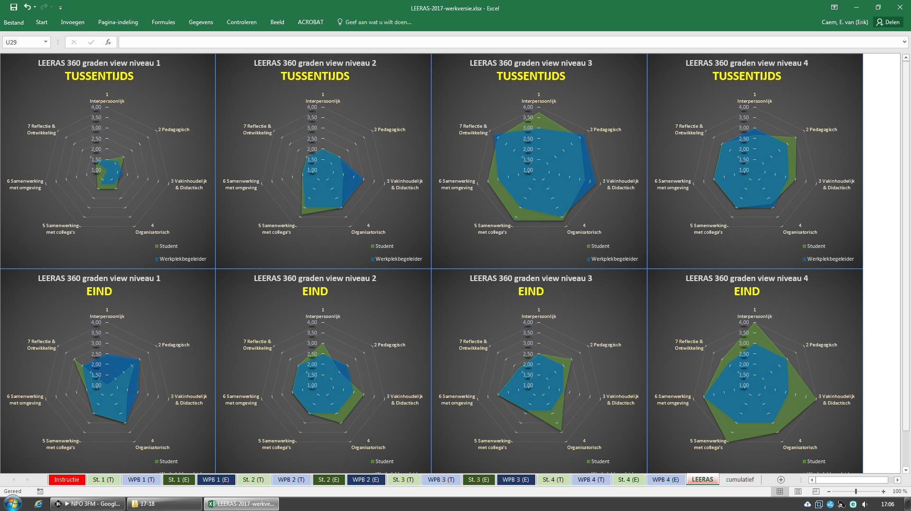

LEERAS
LEERAS 360 graden view niveau 2 TUSSENTIJDS
 | Student | Werkplekbegeleider
Beroepstaak 1: de leraar creëert een prettig, ordelijk en veilig werk- en leerklimaat | 0.00 | 0.00
Beroepstaak 2: de leraar begeleidt leerlingen naar zelfstandigheid in hun school- en beroepsloopbaan | 0.00 | 0.00
Beroepstaak 3: De leraar verzorgt onderwijs | 0.00 | 0.00
Beroepstaak 4 de leraar ontwerpt onderwijs | 0.00 | 0.00
Beroepstaak 5: de leraar voert regie | 0.00 | 0.00
Beroepstaak 6: de leraar betrekt theoretische en praktijkgegevens bij het eigen professioneel handelen | 0.00 | 0.00
LEERAS 360 graden view niveau 3 TUSSENTIJDS
 | Student | Werkplekbegeleider
Beroepstaak 1: de leraar creëert een prettig, ordelijk en veilig werk- en leerklimaat | 0.00 | 0.00
Beroepstaak 2: de leraar begeleidt leerlingen naar zelfstandigheid in hun school- en beroepsloopbaan | 0.00 | 0.00
Beroepstaak 3: De leraar verzorgt onderwijs | 0.00 | 0.00
Beroepstaak 4 de leraar ontwerpt onderwijs | 0.00 | 0.00
Beroepstaak 5: de leraar voert regie | 0.00 | 0.00
Beroepstaak 6: de leraar betrekt theoretische en praktijkgegevens bij het eigen professioneel handelen | 0.00 | 0.00
LEERAS 360 graden view niveau 4 TUSSENTIJDS
 | Student | Werkplekbegeleider
Beroepstaak 1: de leraar creëert een prettig, ordelijk en veilig werk- en leerklimaat | 0.00 | 0.00
Beroepstaak 2: de leraar begeleidt leerlingen naar zelfstandigheid in hun school- en beroepsloopbaan | 0.00 | 0.00
Beroepstaak 3: De leraar verzorgt onderwijs | 0.00 | 0.00
Beroepstaak 4 de leraar ontwerpt onderwijs | 0.00 | 0.00
Beroepstaak 5: de leraar voert regie | 0.00 | 0.00
Beroepstaak 6: de leraar betrekt theoretische en praktijkgegevens bij het eigen professioneel handelen | 0.00 | 0.00

LEERAS 360 graden view niveau 1 EIND
 | Student | Werkplekbegeleider
Beroepstaak 1: de leraar creëert een prettig, ordelijk en veilig werk- en leerklimaat | 0.00 | 0.00
Beroepstaak 2: de leraar begeleidt leerlingen naar zelfstandigheid in hun school- en beroepsloopbaan | 0.00 | 0.00
Beroepstaak 3: De leraar verzorgt onderwijs | 0.00 | 0.00
Beroepstaak 4 de leraar ontwerpt onderwijs | 0.00 | 0.00
Beroepstaak 5: de leraar voert regie | 0.00 | 0.00
Beroepstaak 6: de leraar betrekt theoretische en praktijkgegevens bij het eigen professioneel handelen | 0.00 | 0.00
LEERAS 360 graden view niveau 2 EIND
 | Student | Werkplekbegeleider
Beroepstaak 1: de leraar creëert een prettig, ordelijk en veilig werk- en leerklimaat | 0.00 | 0.00
Beroepstaak 2: de leraar begeleidt leerlingen naar zelfstandigheid in hun school- en beroepsloopbaan | 0.00 | 0.00
Beroepstaak 3: De leraar verzorgt onderwijs | 0.00 | 0.00
Beroepstaak 4 de leraar ontwerpt onderwijs | 0.00 | 0.00
Beroepstaak 5: de leraar voert regie | 0.00 | 0.00
Beroepstaak 6: de leraar betrekt theoretische en praktijkgegevens bij het eigen professioneel handelen | 0.00 | 0.00
LEERAS 360 graden view niveau 3 EIND
 | Student | Werkplekbegeleider
Beroepstaak 1: de leraar creëert een prettig, ordelijk en veilig werk- en leerklimaat | 0.00 | 0.00
Beroepstaak 2: de leraar begeleidt leerlingen naar zelfstandigheid in hun school- en beroepsloopbaan | 0.00 | 0.00
Beroepstaak 3: De leraar verzorgt onderwijs | 0.00 | 0.00
Beroepstaak 4 de leraar ontwerpt onderwijs | 0.00 | 0.00
Beroepstaak 5: de leraar voert regie | 0.00 | 0.00
Beroepstaak 6: de leraar betrekt theoretische en praktijkgegevens bij het eigen professioneel handelen | 0.00 | 0.00
LEERAS 360 graden view niveau 4 EIND
 | Student | Werkplekbegeleider
Beroepstaak 1: de leraar creëert een prettig, ordelijk en veilig werk- en leerklimaat | 0.00 | 0.00
Beroepstaak 2: de leraar begeleidt leerlingen naar zelfstandigheid in hun school- en beroepsloopbaan | 0.00 | 0.00
Beroepstaak 3: De leraar verzorgt onderwijs | 0.00 | 0.00
Beroepstaak 4 de leraar ontwerpt onderwijs | 0.00 | 0.00
Beroepstaak 5: de leraar voert regie | 0.00 | 0.00
Beroepstaak 6: de leraar betrekt theoretische en praktijkgegevens bij het eigen professioneel handelen | 0.00 | 0.00

